教科書
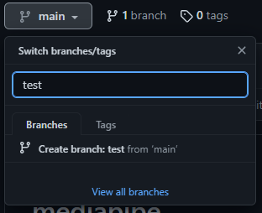
Githubの教科書

 | ■Gitとは

 |  | CUIツールの一つで、ソースコードの管理が可能

 | ■Githubとは

 |  | Gitのリポジトリをまとめたサービスのこと

 | ■リモートリポジトリの作り方

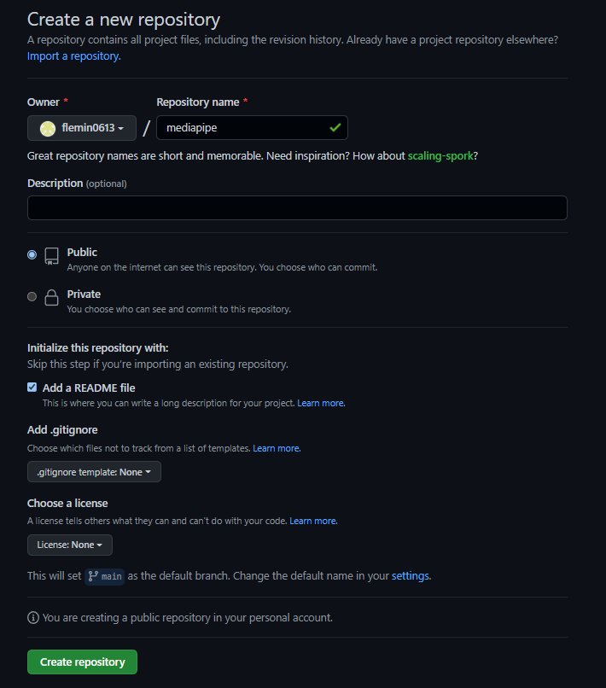

 | ■リモートリポジトリのデフォルトのブランチについて

 |  | 2020年5月に、デフォルトのブランチ名を、「master」 → 「main」に変更された
 |  | 背景は、人権運動。

 | ■ブランチの作成方法

git_ローカル
Git

 |  | ■Githubとは

 |  |  | ローカルは3つのエリアに分かれている

 |  |  | リポジトリ
コミット
git commit
スナップショットを記録

 |  |  | ステージ
追加
git add
記録したい変更したファイルのみ追加

 |  |  | ワークツリー

ファイルの変更

 |  | ■ステージに追加するときの動きについて
【圧縮ファイルA】
index.htmlを圧縮したファイル
【ツリー1】
index.html → 圧縮ファイルA
【コミット1】
ツリー1
作成者
日付
コミットメッセージ
リポジトリには3種類のファイルが存在している
直前の親のコミットファイルを記憶している
 |  |  | リポジトリ

【インデックス】
index.html → 圧縮ファイルA
※ファイルを追加するたびに、追記される
 |  |  | ステージ

 |  |  | ワークツリー

index.html

Gitの本質は、データを圧縮して、スナップショットで保存している

 |  | ■ステージに追加

 |  |  | git add <ファイル名>
 |  |  | git add <ディレクトリ名>
 |  |  | git add .

 |  | ■ステージの変更を記録する

 |  |  | git commit |  |  |  |  |  |  |  |  |  | メッセージの書き方
 |  |  | git commit -m "メッセージ" |  |  |  |  |  |  |  |  |  | 1行目 変更内容
 |  |  | git commit -v |  |  |  |  |  |  |  |  |  | 2行目
 |  |  |  |  |  |  |  |  |  |  |  |  | 3行目 変更理由
 |  |  | -v : 変更の履歴を確認することができる

 |  | ■ステージに追加 or リポジトリにコミットする際に、変更差分を確認する

 |  |  | どのファイルが変更されたか、コミットや追加する前に確認することが大事

 |  |  | 現在の変更状況を確認するコマンド |  |  |  |  |  |  |  |  |  |  | ワークツリー - ステージ |  | 変更されたファイル
 |  |  | git status |  |  |  |  |  |  |  |  |  |  | ステージ - リポジトリ |  | 変更されたファイル

 |  | ■ステージに追加 or リポジトリにコミットする際に、変更差分を確認する

 |  |  | # git add する前の変更分
 |  |  | git diff
 |  |  | git diff <ファイル名>

 |  |  | # git add の後の変更分
 |  |  | git diff --staged

 |  | ■変更履歴を確認する

 |  |  | git log

 |  |  | #一行で表示する
 |  |  | git log --oneline

 |  |  | #ファイルの変更差分を表示する
 |  |  | git log -p index.html

 |  |  | #表示するコミット数を制限する
 |  |  | git log -n <コミット数>

 |  | ■ファイルの削除を記録する

 |  |  | git rm <ファイル名> |  |  |  |  |  |  |  |  |  | リポジトリもワークツリーもどちらも、削除される
 |  |  | git rm -r <ディレクトリ名>

 |  |  | #gitの記録のみ削除
 |  |  | git rm --cached <ファイル名>

 |  | ■ファイルの移動を記録する

 |  |  | git mv <旧ファイル> <新ファイル> |  |  |  |  |  |  |  |  |  | ファイル名を変更する際に利用するコマンド

 |  |  | #以下のコマンドと同じ
 |  |  | mv <旧ファイル> <新ファイル>
 |  |  | git rm <旧ファイル>
 |  |  | git add <新ファイル>

 |  | ■ファイルへの変更を取り消す

 |  |  | ワークツリーの状態の差分をなくす
 |  |  | git checkout --<ファイル名> |  |  |  |  |  |  |  |  |  | ワークの状態を、ステージの状態と一致させる
 |  |  | git checkout --<ディレクトリ名>

 |  |  | #全変更を取り消す
 |  |  | git checkout --.

 |  |  | ステージに追加した変更を元に戻したいとき
 |  |  | 間違って、ステージに追加してしまった

 |  |  | git reset HEAD <ファイル名> |  |  |  |  |  |  |  |  |  | 前回コミットした状態に、ステージを戻す操作
 |  |  | git reset HEAD <ディレクトリ名> |  |  |  |  |  |  |  |  |  | HEAD : 最新コミットの位置をさしている

 |  |  | #全変更を取り消す
 |  |  | git reset HEAD .

 |  | ■直前のコミットを修正したいとき

 |  |  | pushしていないものについてだけ修正可能

 |  |  | コミットに漏れがあったとき |  |  |  |  |  |  |  |  |  | ※注意点
 |  |  | コミットのメッセージが間違っていたとき |  |  |  |  |  |  |  |  |  | リモートリポジトリにpushしたコミットはやり直してはいけない
 |  |  | git commit --amend

 | 〇ブランチとマージについて

 |  | ■ブランチとは

 |  |  | 並行して複数機能を開発するために必要なもの

 |  | ■Gitのデータの持ち方

 |  |  | 051d8 |  |  | f57e2 |  |  |  |  |  | a6923

 |  |  | tree ツリー1 |  |  | tree ツリー2 |  |  |  |  |  | tree ツリー3
 |  |  | author Kenta |  |  | author Kenta |  |  |  |  |  | author Kenta

 |  |  | 最初のコミット |  |  | 機能追加 |  |  |  |  |  | 機能編集

スナップショット1
スナップショット2
スナップショット3

 |  |  | ブランチ : コミットファイルを指し示したポインタ
 |  |  |  |  |  |  |  |  |  |  |  |  |  |  | master |  | HEAD
 |  |  | コミット1 |  |  | コミット2 |  |  |  |  |  | コミット3 |  |  |  |  | 今自分が作業しているブランチを指示している
 |  |  | 051d8 |  |  | f57e2 |  |  |  |  |  | a6923
 |  |  |  |  |  |  |  |  |  |  |  |  |  |  | feature

 |  |  | 新しくコミットした場合

 |  |  | コミット3 |  | コミット4
 |  |  | a6923 |  | 47f32 |  |  |  | master

 |  |  | feature
 |  |  |  |  | コミット4' |  |  | コミット5'
 |  |  |  |  | 21aq2 |  |  | b65bc

 |  |  |  |  |  |  |  | feature |  |  |  |  | HEAD

ブランチはコミットファイルを記録したポインタのこと
 |  |  | ブランチとHEADの中身について
 |  |  | コミット4 |  |  | master
 |  |  | 47f32 |  |  | 47f32

 |  |  | コミット5' |  |  | feature |  |  |  |  | HEAD
 |  |  | b65bc |  |  | b65bc |  |  |  |  | ref:feature
HEADは現在作業中のブランチへのポインタのこと

 |  | ■ブランチを新規作成する

 |  |  | git branch <ブランチ名> |  |  |  |  |  |  |  |  |  | ブランチを作成するだけで
 |  |  | git branch feature |  |  |  |  |  |  |  |  |  | HEADの変更は行われない

 |  |  | ブランチの一覧を表示
 |  |  | git branch

 |  |  | #すべてのブランチを表示する |  |  |  |  |  |  |  |  |  | リモートブランチも含めて表示する
 |  |  | git branch -a

 |  | ■ブランチを切り替える

 |  |  | git checkout <既存のブランチ名>
 |  |  | git checkout feature

 |  |  | #ブランチを新規作成して切り替える
 |  |  | git checkout -b <新ブランチ名>

 |  | ■変更履歴をマージする

 |  |  | git merge <ブランチ名>
 |  |  | git merge <リモート名/ブランチ名> |  |  |  |  |  |  |  |  | ← リモートのブランチを作業中のブランチにマージする
 |  |  | git merge orign/main

 |  |  | マージには3種類ある

 |  |  | ①Fast Forward : 早送りになるマージ

 |  |  | 同じブランチ内で、マージする。

 |  |  | ②Auto Merge
 |  |  | 最も基本的なマージ
 |  |  | 枝分かれして開発した場合、マージコミットをいう新しいコミットを作成する

 |  |  | コミット |  |  |  | master |  |  | masterブランチから、featureブランチの差分を含めて
 |  |  | a6923 | 23q1a |  |  | 6847g |  |  | 新しいコミットファイルが作成される
 |  |  |  |  |  |  |  |  |  | →変更履歴が統合される
 |  |  |  | rf54h
 |  |  |  | feature |  |  |  |  |  | ※マージコミットを行う場合
 |  |  |  |  |  |  |  |  |  | 親のコミットファイルが複数ある場合がある

 |  |  | ③コンフリクト
 |  |  | 同じ個所をほかの人が編集した場合に起きる

 |  |  | コンフリクトが起きた場合は、直接ファイルを修正する必要がある
 |  |  | << == >> の3つの記号で囲まれた場所について
 |  |  | どちらを優先するかを書いて、保存することで、コンフリクトが解消される

 |  | ■ブランチを変更・削除する
 |  |  | ブランチを変更
 |  |  | git branch -m <ブランチ名>
 |  |  | git branch -m new_branch

 |  |  | ブランチを削除
 |  |  | git branch -d <ブランチ名> |  |  |  |  |  |  |  | mainにマージしていない部分がある場合は、ブランチを削除できない
 |  |  | git branch -d feature

 |  |  | #強制削除する
 |  |  | git branch -D <ブランチ名>

 |  | ■ブランチを利用した開発の流れ

 |  |  | mianブランチをリリース用ブランチにする
 |  |  | トピックブランチを開発して作成して進めるのが基本

